5.1 Форма для использования
РАБОЧИЙ ТЕХНИЧЕСКИЙ ОТЧЕТ |  |  |  |  | НОМЕР: 202008PT005
 |  |  |  |  | ДАТА: 22.08.2020
Наименование предприятия |  |  |  | Mega Oil Biznes
Ф.И.О. составившего отчет |  |  |  | Raxmanberdiyev Furkat Yedikovich
Номер телефона с кодом города |  |  |  | 953407755
Модель |  |  | Идентификационный номер автомобиля |  | Пробег | Дата продажи
Lacetti |  |  | XWB5V31BDLA545715 |  | 2883 | 2020-07-02
Обстоятельства при которых обнаружена проблема |  |  |  | Описание проблемы
 |  |  |  | Владелец а/м жалуется: на пятны по всему автомобилю
А. |  | Автомобиль стоял, двигатель не работал
В. | Автомобиль находился в движении: |  |  | Информация относительно проблемы (Приложить фотграфии неисправности)
 |  | При торможении
 |  | При переходе от ускорения к накату
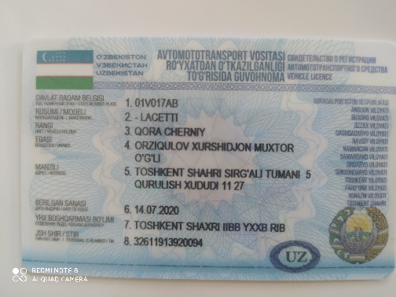
 |  | При переключение на задний ход |  | 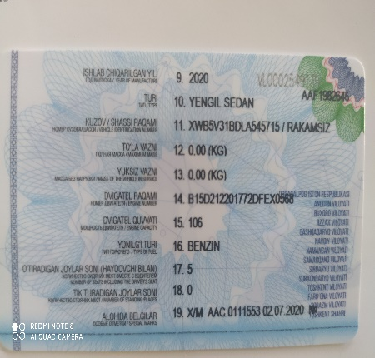 | 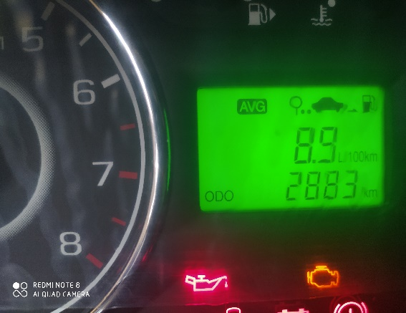 Фото пробег а/м
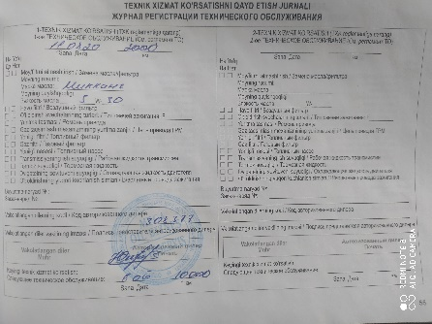
 |  | При повороте
 |  | При ускорении
 |  | При замедлении
 |  | При ______ оборотах в минут
 |  | При любой скорости
 |  | На неровной дороге
 |  | На 1-2-3 передаче
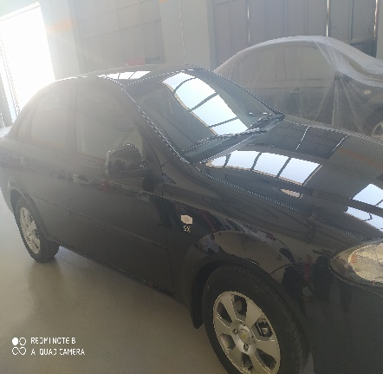
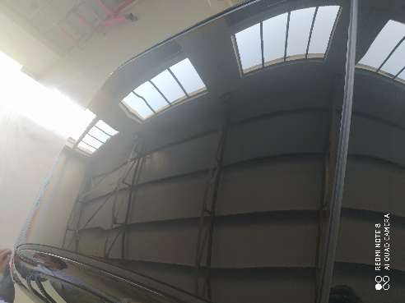
С. | При использовании:
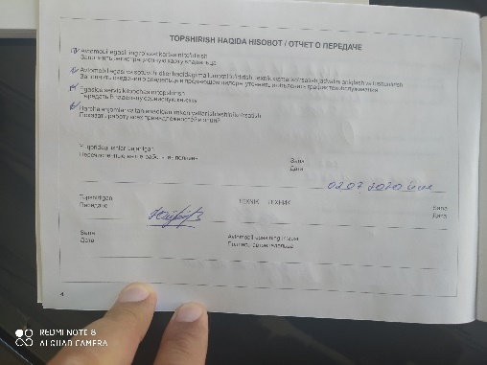
 |  | Тормозов |  | 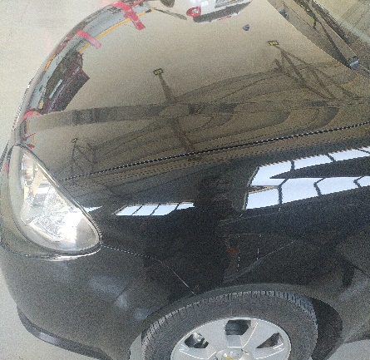 Общий вид дефектной части | Фото LOT номера дефектной части
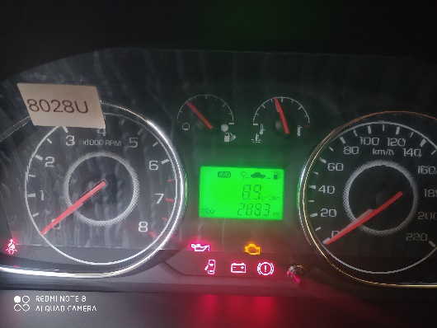
 |  | При повороте руля
 |  | При выключении сцепления
 |  | Обогревателя / кондиционера
 |  | При работе стеклоочистит / омывателя
 |  | При включении радио / CD проигрыват
 |  | Обогревателя заднего стекла
 |  | Прочее
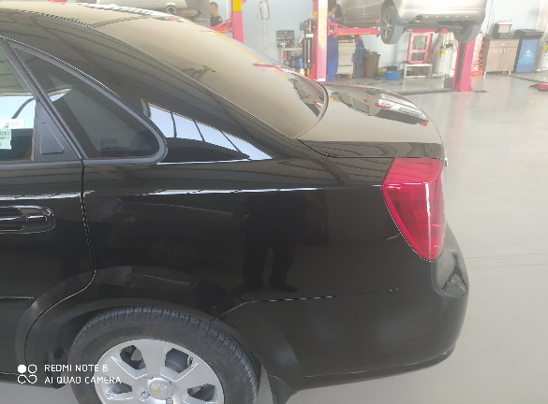
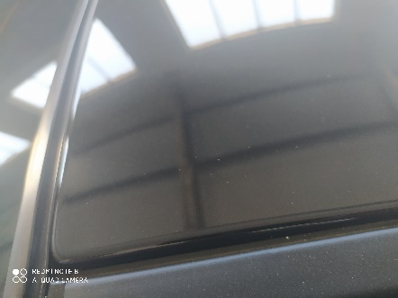
D. | При работе двигателя:
 |  | При запуске |  | 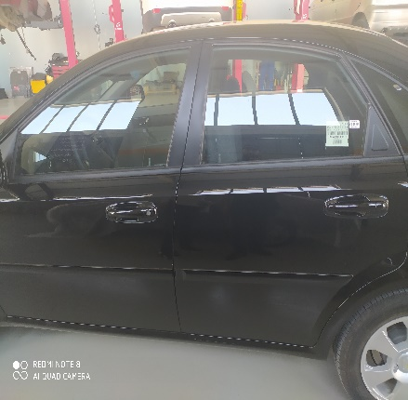 Фото проблемы | Фото проблемы
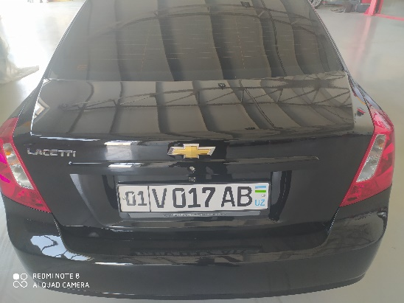
 |  | При прогреве
 |  | На холотом ходу
 |  | При горячем двигателе
E. | Возникает:
 |  | При ускорении
 |  | При высоких оборотах двигателя
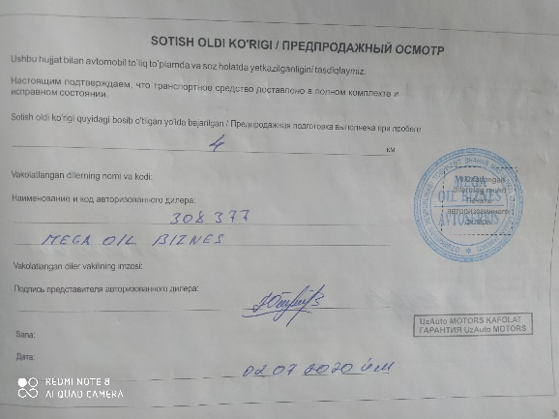
 |  | При большой скорости
 |  | При большой загрузке багажника
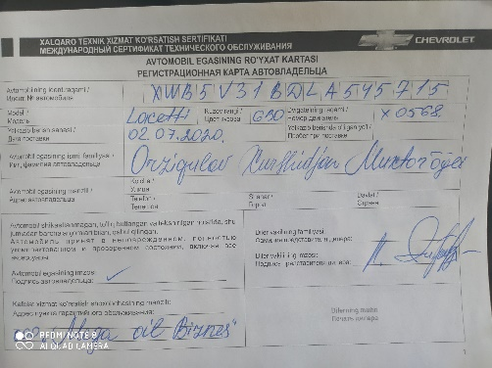
F. | Когда случается по времени: |  |  | Информация о проблемной детали
 |  | Всегда |  | Номер детали по каталогу:
 |  | Иногда |  | Наименование детали: | Кузов
 |  | После _____ км движения |  | Название поставщика:
 |  | После _____ минут езды |  | LOT № детали:
Действия инженера по гарантии дилерского предприятия |  |  |  | Произведено диагностика

Ответственный Отдел по принятию мер и исследованию проблемы

 |  |  |  | (заполняется со стороны Отдела Гарантии качества АО "GM Uzbekistan")

